1
IFRIC 12- CONCESIONES: MARCO TEORICO

NIIF 15 INGRESOS DE CONTRATOS CON CLIENTES
NIIF 9 INSTRUMENTOS FINANCIEROS
NIC 38 INTANGIBLES
NIC 37 PROVISIONES

El siguiente diagrama resume la contabilización establecida por la CINIIF 12.
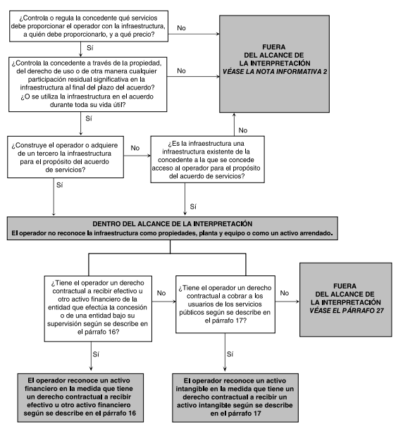

Ejemplo 1: La concedente proporciona al operador un activo financiero

Los términos del acuerdo requieren que un operador construya una carretera —finalizando
la construcción dentro de dos años— y la mantenga y opere de acuerdo con un estándar
especificado durante ocho años (es decir, años 3 a 10).

Los términos del acuerdo también requieren que el operador pavimente de nuevo la carretera,
cuando el pavimento original se haya deteriorado por debajo de una condición especificada.

El operador estima que tendrá que llevar a cabo la nueva pavimentación al final del año 8.
Al final del año 10, el acuerdo de servicios finalizará.

El operador identifica una obligación de desempeño única por los servicios de construcción
El operador estima que el costo en que incurrirá para cumplir sus obligaciones será:

Costos PPTO | 1 | 2 | 3 | 4 | 5 | 6 | 7 | 8 | 9 | 10
Construcción | 500 | 500
Operación (referencia) |  |  | 10 | 10 | 10 | 10 | 10 | 10 | 10 | 10
Pavimientación |  |  |  |  |  |  |  | 100
 | 500 | 500 | 10 | 10 | 10 | 10 | 10 | 110 | 10 | 10
 |  |  |  |  |  |  |  |  |  | -1,180

Los términos del acuerdo permiten que el operador cobre peajes a los conductores que utilicen la
carretera. El operador prevé que el número de vehículos permanecerá constante a lo largo de la
duración del contrato y que recibirá peajes de 200 unidades monetarias (200 u.m.) en cada uno
de los años 3 a 10.

Ingresos $ | 1 | 2 | 3 | 4 | 5 | 6 | 7 | 8 | 9 | 10
Cobro de peaje estimado |  |  | 200 | 200 | 200 | 200 | 200 | 200 | 200 | 200
 | 0 | 0 | 200 | 200 | 200 | 200 | 200 | 200 | 200 | 200
 |  |  |  |  |  |  |  |  |  | 1,600
 |  |  |  |  |  |  |  |  | Flujo neto | 420

Activo intangible
El operador suministra servicios de construcción a la concedente a cambio de un activo intangible,
es decir, un derecho a cobrar peajes a los usuarios de la carretera en los años 3 a 10.
De acuerdo con la NIIF 15, el operador mide esta contraprestación distinta al efectivo a valor razonable.

El operador estima el precio de venta independiente de los servicios de construcción como igual
a los costos de construcción previstos más un margen del 5 por ciento, lo cual concluye el operador
que es congruente con la tasa que un participante del mercado requeriría como compensación por
proporcionar los servicios de construcción y por asumir el riesgo asociado con los costos de construcción.

Medición del intangible
 | 5.0% | 5.0%

Ingresos | 1 | 2 | 3 | 4 | 5 | 6 | 7 | 8 | 9 | 10
Construcción | 525 | 525
Operación
Pavimientación
 | 525 | 525 | 0 | 0 | 0 | 0 | 0 | 0 | 0 | 0

Provisión | 1 | 2 | 3 | 4 | 5 | 6 | 7 | 8 | 9 | 10
6.00% |  |  |  |  |  |  |  |  |  |  | 6 | 16.666666667 | 11.749342341 | 0 | 11.749342341 | 0.70496054044 | 12.454302881
Saldo inicial | - | - | - | 12.45 | 26.40 | 41.98 | 59.33 | 78.62 | - | - | 5 | 16.666666667 | 12.454302881 | 12.454302881 | 12.454302881 | 1.4945163457 | 26.403122108
Costo operación |  |  | 11.75 | 12.45 | 13.20 | 13.99 | 14.83 | 15.72 |  |  | 4 | 16.666666667 | 13.201561054 | 26.403122108 | 13.201561054 | 2.3762809897 | 41.980964152
financiero |  |  | 0.70 | 1.49 | 2.38 | 3.36 | 4.45 | 5.66 |  |  | 3 | 16.666666667 | 13.993654717 | 41.980964152 | 13.993654717 | 3.3584771321 | 59.333096001
Saldo final | - | - | 12.45 | 26.40 | 41.98 | 59.33 | 78.62 | 100.00 | - | - | 2 | 16.666666667 | 14.833274 | 59.333096001 | 14.833274 | 4.4499822001 | 78.616352201
 |  |  |  |  |  |  |  |  |  |  | 1 | 16.666666667 | 15.72327044 | 78.616352201 | 15.72327044 | 5.6603773585 | 100
Flujo de Efectivo | 1 | 2 | 3 | 4 | 5 | 6 | 7 | 8 | 9 | 10
Cobros |  |  | 200 | 200 | 200 | 200 | 200 | 200 | 200 | 200
Costos del contrato | -500 | -500 | -10 | -10 | -10 | -10 | -10 | -10 | -10 | -10
Pavimientación |  |  |  |  |  |  |  | -100
 | -500 | -500 | 190 | 190 | 190 | 190 | 190 | 90 | 190 | 190
 |  |  |  |  |  |  |  |  | Flujo neto | 420

Estado de resultados
 | 1 | 2 | 3 | 4 | 5 | 6 | 7 | 8 | 9 | 10
Ingresos constr | 525.00 | 525.00
Ingresos operac |  |  | 200.00 | 200.00 | 200.00 | 200.00 | 200.00 | 200.00 | 200.00 | 200.00
Costos const | -500.00 | -500.00
Costos operac |  |  | -10.00 | -10.00 | -10.00 | -10.00 | -10.00 | -10.00 | -10.00 | -10.00
Costos paviment |  |  | -11.75 | -12.45 | -13.20 | -13.99 | -14.83 | -15.72 | - | -
Costos financiero |  |  | -0.70 | -1.49 | -2.38 | -3.36 | -4.45 | -5.66 | - | -
Amortización |  |  | -131.25 | -131.25 | -131.25 | -131.25 | -131.25 | -131.25 | -131.25 | -131.25
 | 25.00 | 25.00 | 46.30 | 44.80 | 43.17 | 41.40 | 39.47 | 37.37 | 58.75 | 58.75
 |  |  |  |  |  |  |  |  |  | 420
Año 1
Intangible |  | 525.00
Ingresos de Construcción |  |  | 525.00

Costo de const |  | 500.00
Cuentas por pagar |  |  | 500.00

Año 2
Intangible |  | 525.00
Ingresos de Construcción |  |  | 525.00

Costo de const |  | 500.00
Cuentas por pagar |  |  | 500.00

IFRIC12
CINIIF 12
OBRA PUBLICA
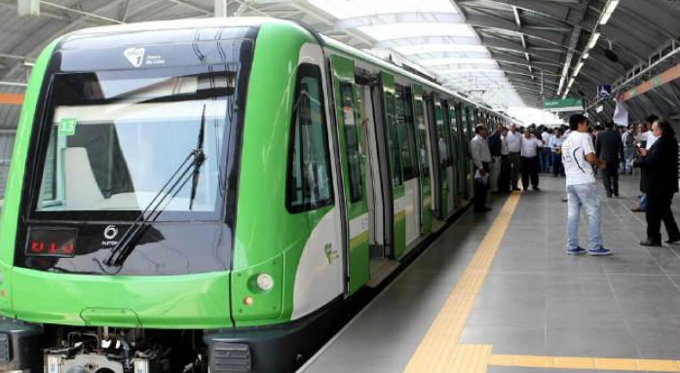
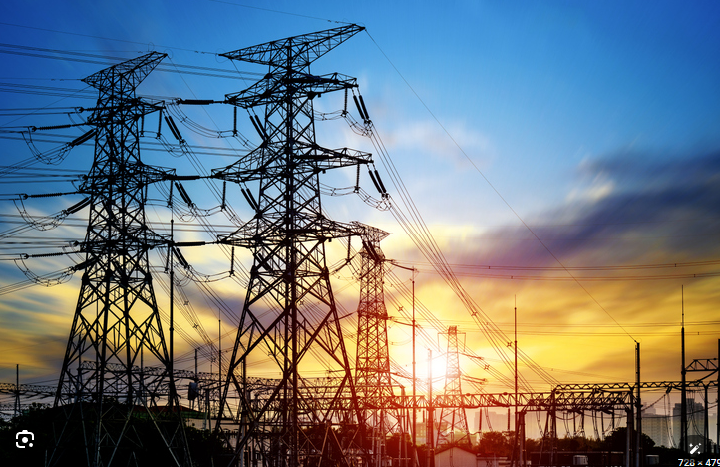

 | SE TRATAN DE SERVICIOS PUBLICOS
 | SERVICIOS PUBLICOS EL GOBIERNOS TIENE EL MONOPOLIO
 | UTILIZAN GRAN INFRAESTRUCTURA
 | EL DUEÑO DE LA INFRAESTRUCTURA SIEMPRE ES EL GOBIERNO

 | GOBIERNO ===> CONCEDENTE
 | PRIVADO =====>CONCESIONARIO

 | CONSTRUYAS/MEJORA | B
 | OPERES | O
 | DEVUELVAS | T

 | GOBIERNO ===> FIJA EL USO Y LA TARIFA

 | LA CONTABILIDAD DEL PRIVADO/CONCESIONARIO

